1. Sàn
 |  | CÔNG TY CP SX-TM SPĐ NAM HẢI

 |  | VPLV : Đường N1, KCN Phú Mỹ, X.Tân Phước, Tân Thành, BRVT Web : http://www.cungcapdaxaydung.com/

THIẾT KẾ DẦM , SÀN BÊ TÔNG CỐT THÉP

 | Người thực hiện : Civil engineer Hải Hậu
 | Email : nguyenphanhaihau@gmail.com
I. Số liệu :
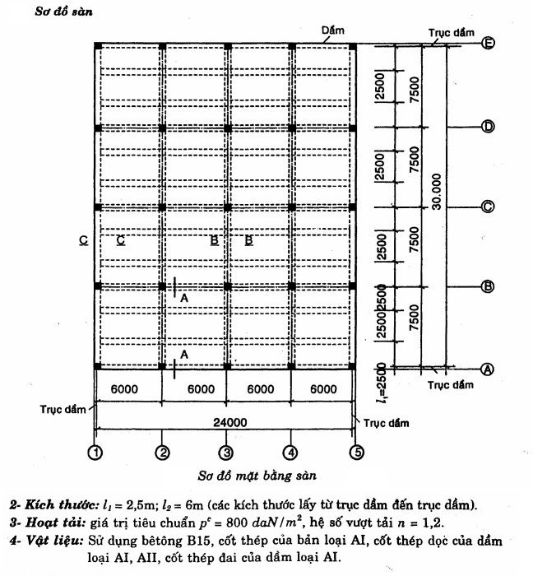

II. Tính Sàn :
 | Cạnh ngắn L1 (m) |  | 2.5
 | Cạnh dài L2 (m) |  | 6
 | Hoạt tải (daN/m2) |  | 800
 | Cấp độ bền của Bêtông |  | B25 |  |  |  |  |  | 25 | Bê tông nặng | 0.75 | 0.75
 | Bê tông sử dụng |  | Bê tông nặng |  |  |  |  |  |  | Bê tông nhẹ | 0.6
 | Hệ số nhịp dầm chính |  | 3
 | Nhóm thép chịu lực dầm |  | AII |  |  |  |  |  | 2
 | Nhóm thép chịu lực sàn |  | AII |  |  |  |  |  | 2
 | Nhóm thép đai |  | AI |  |  |  |  |  | 1
 | Hệ số làm việc |  | 0.9

1. Sơ đồ tính - nhịp tính toán bản :
Tỷ số 2 cạnh bản (L2/L1): |  |  | 2.4
--> Bản 1 phương
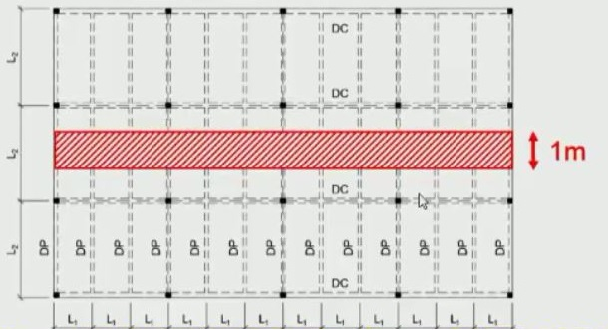

Ta có số liệu tính toán :
- Bê tông B25 có :
 |  | Rb(MPa) | Rbt(MPa) | Eb(MPa).103
 |  | 14.5 | 1.05 | 30
- Cốt thép dầm loại AII có :
 |  | Rs(MPa) | Rsc(MPa) | Rsw(MPa) | Eb(MPa).104
 |  | 280 | 280 | 225 | 21
- Cốt thép sàn loại AII có :
 |  | Rs(MPa) | Rsc(MPa) | Rsw(MPa) | Eb(MPa).104
 |  | 280 | 280 | 225 | 21
- Cốt thép đai loại AI có :
 |  | Rs(MPa) | Rsc(MPa) | Rsw(MPa) | Eb(MPa).104
 |  | 225 | 225 | 175 | 21

Tính toán và chọn tiết diện
Kích thước sơ bộ |  |  |  | Kích thước
 |  |  |  | %min | %max | min (mm) | max (mm)
Sàn BTCT | Bề dày (mm) | hb | 85 | -32% | 37% | 58 | 116
Dầm phụ | Chiều cao (mm) | hdp | 500 | -14% | 14% | 430 | 570
 | Bề rộng (mm) | bdp | 167 | -25% | 50% | 125 | 250
Dầm chính | Chiều cao (mm) | hdc | 750 | -16% | 25% | 630 | 938
 | Bề rộng (mm) | bdc | 250 | -25% | 50% | 188 | 375

 | Kích thước chọn |  |  |  |  | Kiểm tra
 | Sàn BTCT | Bề dày (mm) |  | hb | 90 | Đạt
 | Dầm phụ | Chiều cao (mm) |  | hdp | 500 | Đạt
 |  | Bề rộng (mm) |  | bdp | 250 | Đạt
 | Dầm chính | Chiều cao (mm) |  | hdc | 750 | Đạt
 |  | Bề rộng (mm) |  | bdc | 300 | Đạt

Để tính toán, cắt theo phương cạnh ngắn l1 dải bản rộng 1m để tính

 |  |  |  |  | 90

 |  |  |  |  |  |  | 500

125 | 125 2250 | 125 | 125 | 2250 | 125 | 125
 |  | 2500 |  | 2500

Mặt cắt A-A
Bản làm việc như một dầm liên tục nhiều nhịp. Tính toán theo sơ đồ có xét đến biến dạng dẻo, nhịp tính toán của bản được xác dịnh như sau :
L0 = L1 - bdp = |  | 2500 - 250 = |  | 2,250 | (mm)
L0b = L1 - (3/2)bdp = |  | 2500 - (3/2) x 250 = |  | 2,125 | (mm)

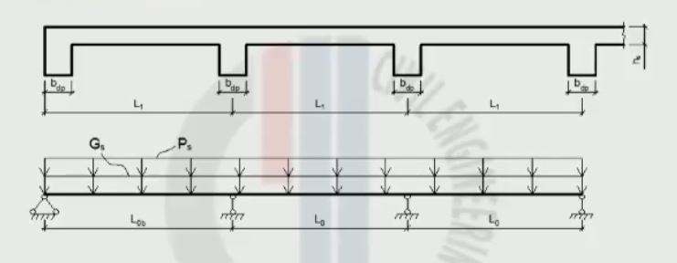
2. Xác định tải trọng :
 | Các lớp cấu tạo | Khối lượng riêng DaN/m2 | Chiều dày (m) | Hệ số vượt tải | Tải tính toán (KN/m2)

 | Gạch bông | 40 | 0.01 | 1.1 | 0.440
 | Vữa lót | 20 | 0.02 | 1.1 | 0.440
 | Bê tông sàn | 25 | 0.09 | 1.1 | 2.475
 | Vữa Trát | 20 | 0.015 | 1.3 | 0.390
 | Hoạt tải tính toán (Ps = pc.n.1) |  |  | 1.2 | 9.600
 | Tĩnh tải tính toán ( Gs ) |  |  |  | 3.745
 | Tổng tĩnh tải sàn (Qs = Ps + Gs) |  |  |  | 13.345

3. Xác định nội lực - Tính toán cốt thép :
- Xác định nội lực :

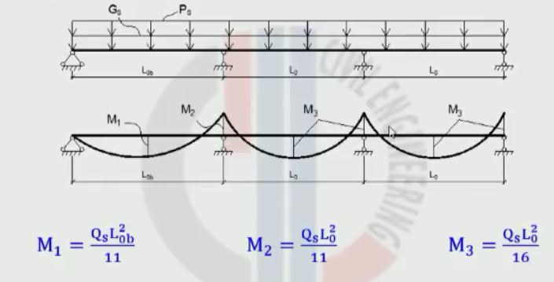

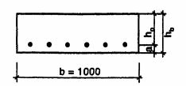
- Tính toán cốt thép :
Chiều cao có ích của bản :
h0 | = h - a = 9 - 1,5 = |  | 7.5 | (cm)
Với a = | 1.5 | (cm)
Tính : |  | M
 |  | 815,625
- Kiểm tra điều kiện : |  |  | = | 0.432

 |  |  |  | ;
+ Thông thường ở trong bản sàn vật liệu bê tông đủ khả năng chịu cắt ( Q < 0,6.Rbt.h0 ), do đó không tính toán bỏ qua sàn chống cắt và không thiết kế cốt đai cho bản sàn.

Tiết diện | M tính toán (KNm) |  | Kiểm tra |  | As Tính toán (cm2/m) | Chọn thép As(cm2/m) |  | M chọn (KNm) | Số lượng thanh | Kiểm tra
 |  |  |  |  |  | Đường Kính | Bước thép (a)
Nhịp biên | 5.48 | 0.067 | Đạt | 0.069 | 2.68 | 8 | 125 | 8.01 | 8 | Đạt
 |  |  |  |  |  | 4.02
Gối thứ 2 | 6.14 | 0.075 | Đạt | 0.078 | 3.03 | 8 | 125 | 8.01 | 8 | Đạt
 |  |  |  |  |  | 4.02
Nhịp giữa; Gối giữa | 4.22 | 0.052 | Đạt | 0.053 | 2.06 | 8 | 190 | 5.38 | 6 | Đạt
 |  |  |  |  |  | 2.65
Kiểm tra hàm lượng cốt thép :
- Nhịp biên :
 |  | 4.02 | = | 0.54 | (%) | => ( Đạt )
 |  | 7.5
- Nhịp giữa :
 |  | 2.65 | = | 0.35 | (%) | => ( Đạt )
 |  | 7.5
4. Chọn và bố trí cốt thép :
- Cốt thép nhịp phương L1 nằm dưới và phương L2 nằm trên
- Cốt thép theo phương L2 đặt theo cấu tạo :
+ Khi | L2 | > | 3 | Lấy As2 >= 10%As
 | L1
+ Khi | L2 | = | 2 -:- 3 | Lấy As2 >= 20%As
 | L1
- Cốt thép gối uốn qua mép dầm phụ :

L1 (mm) | 270

L2 (mm) | 360

L3 (mm) | 540

L4 (mm) | 570

L5 (mm) | 380

2. D.phụ
III. Tính dầm phụ :
1. Sơ đồ tính :
- Dầm phụ là dầm 4 nhịp, tính theo sơ đồ có xét biến dạng dẻo
- Kích thước dầm phụ thiết kế là :
 | Chiều cao (mm) |  | hdp = | 500
 | Bề rộng (mm) |  | bdp = | 250
- Nhịp tính toán :
 | L0 = L2 - bdc = |  | 6 - 0,3 = | 5.7 | (m)
 | L0b = L2 - (3/2)bdc = |  | 6 - (3/2) x 0,3 = |  | 5.55 | (m)
- Sơ đồ tính toán :
 |  |  |  |  |  | 500

750

 | 150 | 150 5700 150 |  | 150 | 5700 | 150 | 150

 |  | 6000 |  |  | 6000
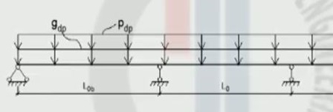

2. Xác định tải trọng :
 | Trọng lượng bản thân dầm ( gdp ) |  | Hệ số vượt tải | Tỷ trọng Bêtông KN/m3 | 2.819
 |  |  | 1.1 | 25
 | Tĩnh tải sàn truyền vào dầm ( Gs.L1 ) |  |  |  | 9.363 | 1.97
 | Tĩnh tải tính toán trên dầm ( Gdp ) |  |  |  | 12.182 | K
 | Hoạt tải tính toán trên dầm ( Pdp ) |  |  |  | 24 | 0.23
 | Tổng tĩnh tải dầm (qdp = Pdp + Gdp) |  |  |  | 36.182
3. Vẽ biểu đồ bao Nội lực :
a. Biểu đồ bao Momen :

 |  |  |  |  | L1 = 0,425.L0b |  | 2359 | (mm)
 |  |  |  |  | L2 = K.L0b |  | 1277 | (mm)
 |  |  |  |  | L3 = 0,15.L0b |  | 833 | (mm)
 |  |  |  |  | L4 = 0,15L0 |  | 855 | (mm)
 |  |  |  |  | L5 = 0,5L0 |  | 2850 | (mm)

Nhịp | Mặt cắt | L0 (m) | ( Gdp + Pdp ) |  | M + |  | M - | Ghi chú
Biên | 0 | 5.55 | 36.18 | 0.0000 | 0.00 | 0.0000 | 0.00
 | 1 |  |  | 0.0650 | 72.44 | 0.0000 | 0.00
 | 2 |  |  | 0.0900 | 100.30 | 0.0000 | 0.00
 | 2' |  |  | 0.0910 | 101.41 | 0.0000 | 0.00
 | 3 |  |  | 0.0750 | 83.58 | 0.0000 | 0.00
 | 4 |  |  | 0.0200 | 22.29 | 0.0000 | 0.00
 | 5 |  |  | 0.0000 | 0.00 | -0.0715 | -79.68
Thứ 2 | 6 | 5.7 |  | 0.0180 | 21.16 | -0.0298 | -35.03
 | 7 |  |  | 0.0580 | 68.18 | -0.0086 | -10.11
 | 7' |  |  | 0.0625 | 73.47 | 0.0000 | 0.00
 | 8 |  |  | 0.0580 | 68.18 | -0.0056 | -6.58
 | 9 |  |  | 0.0180 | 21.16 | -0.0238 | -27.98
 | 10 |  |  | 0.0000 | 0.00 | -0.0625 | -73.47
Giữa | 11 | 5.7 |  | 0.0180 | 21.16 | -0.0228 | -26.80
 | 12 |  |  | 0.0580 | 68.18 | -0.0026 | -3.06
 | 12' |  |  | 0.0625 | 0.00 | 0.0000 | 0.00

b. Biểu đồ bao lực cắt :

 |  | Q1= 0,4 qdp L0b (KN) |  |  | 80.32
 |  | QT2= 0,6 qdp L0b (KN) |  |  | 120.49
 |  | QP2=QT3=QP3= 0,5 qdp L0 (KN) |  |  | 103.12

4. Tính cốt thép :
Khi ta tính toán cốt thép : - Tại mặt cắt giữa nhịp 2' thì ta có momen căng thớ dưới ( M- ) gây ra ứng suất nén cho thớ trên ứng suất kéo cho thớ dưới và vùng bê tông chịu nén có tiết diện chữ T do đó khi tính toán ta sẽ tính cho cấu kiện có tiết diện hình chữ T. - Tại mặt cắt giữa nhịp 10 thì ta có momen căng thớ tên ( M- ) gây ra ứng suất kéo cho thớ trên ứng suất nén cho thớ dưới và vùng bê tông chịu nén có tiết diện chữ nhật do đó khi tính toán ta sẽ tính cho cấu kiện có tiết diện hình chữ nhật.

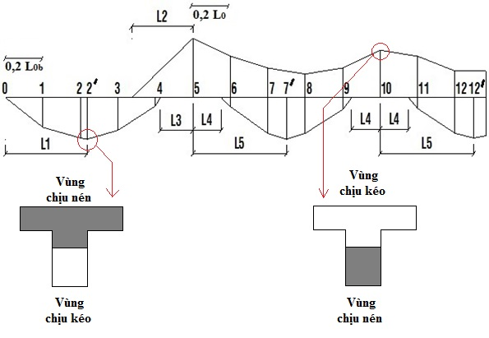

- Kiểm tra lại kích thước tiết diện đã chọn :
Điều kiện : h0 < hchọn
Với :
 |  | 33.45 | (cm)
 |  |  |  |  |  |  |  |  |  | Rsw | 290
 |  |  |  |  |  |  |  |  |  | Rbt | 1.05
 | b = | 25 | (cm) |  |  |  |  |  |  | Rb | 14.5
 | hchọn = | 46.5 | (cm) |  |  |  |  |  |  | Rs dầm | 280 | Rs sàn | 280 | Rs đai | 225
 | a = | 3.5 | (cm) |  |  |  |  |  |  | Chiều cao dầm chính | 750
=> | Thỏa điều kiện |  |  |  |  |  |  |  |  | bề rộng dầm phụ | 250
- Kiểm tra điều kiện bê tông đủ chịu lực cắt : |  |  |  |  |  |  |  |  |  | Cấp độ bền bê tông | 25.00
Điều kiện : Q < Qmax |  |  |  |  |  |  |  |  |  | Chiều cao dầm phụ | 500
Với : | Qmax = | 12,049 | (daN) |  |  |  |  |  |  | Cạnh dài L2 (m) | 6
 | Q = m.Rbt.b.h0 = |  | 9,154.69 | (daN) | (m = 0,75) |  |  |  |  | Hệ số làm việc | 0.9
=> | Thỏa điều kiện
Với M+ , cốt thép tính theo tiết diện chữ T |  |  |  |  |  |  |  |  |  |  | 12.5 | 15 | 20 | 25 | 30 | 35 | 40 | 45 | 50 | 55 | 60
 | h'f = | 90 | mm |  |  |  |  |  |  |  | 7.5 | 8.5 | 11.5 | 14.5 | 17 | 19.5 | 22 | 25 | 27.5 | 30 | 33
 | b'f = | 1300 | mm |  |  |  |  |  |  |  | 0.66 | 0.75 | 0.9 | 1.05 | 1.2 | 1.3 | 1.4 | 1.45 | 1.55 | 1.6 | 1.65
Tính : |  |  |  |  |  |  |  |  |  |  | 21000 | 23000 | 27000 | 30000 | 32500 | 34500 | 36000 | 37500 | 39000 | 39500 | 40000
Bố trí cốt thép dọc :
Bố trí Cốt thép dọc | Tiết diện | a (mm) | Mf (KN.m) | M (KN.m) | Tính theo Loại tiết diện |  | Astính (cm2) | Aschọn (cm2) |  | Khối lượng (Kg) |  | Kiểm tra | Chênh lệch | Hàm lượng
 |  |  |  |  |  |  |  | Số Lượng | ĐườngKính
 | Nhịp biên | 35 | 641.28 | 101.41 | Chữ nhật lớn | 0.0276 | 7.89 | 5 | 16 | 7.90 | 20.13 | Đạt | 27.38% | 0.01%
 |  |  |  |  |  |  |  | 10.05 (cm2)
 | Gối 2 | 35 | 0 | 79.68 | Chữ nhật | 0.0496 | 2.76 | 5 | 10 | 3.09 |  | Đạt | 42.03% | 0.00%
 |  |  |  |  |  |  |  | 3.92 (cm2)
 | Nhịp giữa | 35 | 641.28 | 73.47 | Chữ nhật lớn | 0.02 | 5.69 | 5 | 14 | 6.05 |  | Đạt | 35.15% | 0.01%
 |  |  |  |  |  |  |  | 7.69 (cm2)
 | Gối giữa | 35 | 0 | 68.18 | Chữ nhật | 0.0496 | 2.76 | 5 | 10 | 3.09 |  | Đạt | 42.03% | 0.00%
 |  |  |  |  |  |  |  | 3.92 (cm2)

Bố trí cốt thép đai :
Cốt thép đai | Q (KN) | Đường kính cốt đai | Số nhánh | Ứng suất nén chính | Sức chống cắt của Bêtông | L tính toán (mm) | L max (mm) | L cấu tạo (mm) | L bố trí (mm)

Gối 1 | 80.32 | 8 | 1 | 395.73 | 65.91 | 395 | 954 | 150 | 150
Gối trái 2 | 120.49 | 8 | 1 |  |  | 175 | 735 |  | 150
Gối phải 2,gối giữa | 103.12 | 8 | 1 |  |  | 240 | 743 |  | 150
Cốt thép đai bố trí đoạn giữa dầm theo cấu tạo |  |  |  |  |  |  |  | 375 | 370

3.1. D.chính 4 nhịp
IV. Tính dầm chính :
1. Sơ đồ tính :
- Dầm chính dầm liên tục 4 nhịp tính theo sơ đồ đàn hồi.
- Tiết diện dầm :
 | bdc = | 300 | mm
 | hdc = | 750 | mm
- Đối với nhịp biên, chênh lệch so với nhịp giữa < 10% , nên xem là đều nhịp L(m) = |  |  |  |  |  |  |  | 7.5
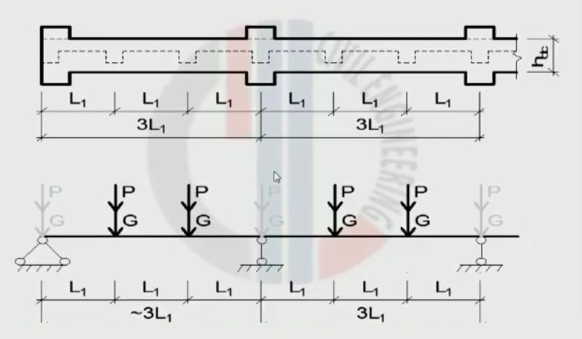

2. Xác định tải trọng :
- Tĩnh tải tính toán :
 | G = G1 + G0
Với : | G1 = Gdp x L2 = |  | 73.09 | KN
 | G0 = | 13.61 | KN
=> | G = | 86.7 | KN
- Hoạt tải tính toán :
 | P = Pdp x L2 = |  | 144 | KN
3. Tính và vẽ biểu đồ bao nội lực :
a. Tính và vẽ biểu đồ bao momen :

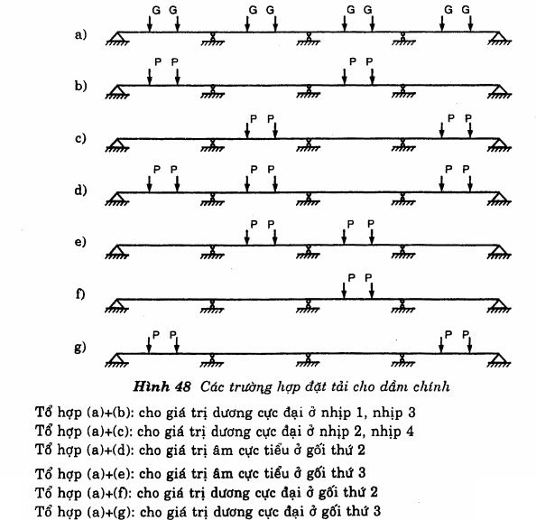

- Để xác định M+max ở nhịp đặt hoạt tải tãi nhịp đó và cách 1 nhịp
- Để xác định M-min ở gối đặt hoạt tải 2 bên gối đó và cách 1 nhịp
Xét các trường hợp :
Trường hợp a : Nội lực do Tĩnh tải

 |  | Mặt cắt | Hệ số Momen | (G x L) | Mg (KNm) | Ghi chú
 |  | A | 0 | 650.25 | 0
 |  | 1 | 0.238 |  | 154.76
 |  | 2 | 0.143 |  | 92.99
 |  | B | -0.286 |  | -185.97
 |  | 3 | 0.079 |  | 51.37
 |  | 4 | 0.111 |  | 72.18
 |  | C | -0.19 |  | -123.55
 |  | 5 | 0.111 |  | 72.18
 |  | 6 | 0.079 |  | 51.37
 |  | D | -0.286 |  | -185.97
 |  | 7 | 0.143 |  | 92.99
 |  | 8 | 0.238 |  | 154.76
 |  | E | 0 |  | 0

Trường hợp b : Nội lực do Hoạt tải cho giá trị dương cực đại ở nhịp 1, nhịp 3

 |  | Mặt cắt | Hệ số momen | (P x L) | Mp (KNm) | Mp + Mg (KNm)
 |  | A | 0 | 1080 | 0 | 0
 |  | 1 | 0.286 |  | 308.88 | 463.64
 |  | 2 | 0.238 |  | 257.04 | 350.03
 |  | B | -0.143 |  | -154.44 | -340.41
 |  | 3 | -0.127 |  | -137.16 | -85.79
 |  | 4 | -0.111 |  | -119.88 | -47.7
 |  | C | -0.095 |  | -102.6 | -226.15
 |  | 5 | -0.111 |  | -119.88 | -47.7
 |  | 6 | -0.127 |  | -137.16 | -85.79
 |  | D | -0.143 |  | -154.44 | -340.41
 |  | 7 | 0.238 |  | 257.04 | 350.03
 |  | 8 | 0.286 |  | 308.88 | 463.64
 |  | E | 0 |  | 0 | 0

Trường hợp c : Nội lực do Hoạt tải cho giá trị dương cực đại ở nhịp 2, nhịp 4

 |  | Mặt cắt | Hệ số momen | (P x L) | Mp (KNm) | Mp + Mg (KNm)
 |  | A | 0 | 1080 | 0 | 0
 |  | 1 | -0.048 |  | -51.84 | 102.92
 |  | 2 | -0.095 |  | -102.6 | -9.61
 |  | B | -0.143 |  | -154.44 | -340.41
 |  | 3 | 0.206 |  | 222.48 | 273.85
 |  | 4 | 0.222 |  | 239.76 | 311.94
 |  | C | -0.095 |  | -102.6 | -226.15
 |  | 5 | 0.222 |  | 239.76 | 311.94
 |  | 6 | 0.206 |  | 222.48 | 273.85
 |  | D | -0.143 |  | -154.44 | -340.41
 |  | 7 | -0.095 |  | -102.6 | -9.61
 |  | 8 | -0.048 |  | -51.84 | 102.92
 |  | E | 0 |  | 0 | 0

Trường hợp d : Nội lực do Hoạt tải cho giá trị âm cực tiểu ở gối thứ 2

 |  | Mặt cắt | Hệ số momen | (P x L) | Mp (KNm) | Mp + Mg (KNm)
 |  | A | 0 | 1080 | 0 | 0
 |  | 1 | 0 |  | 0 | 154.76
 |  | 2 | 0 |  | 0 | 92.99
 |  | B | -0.321 |  | -346.68 | -532.65
 |  | 3 | 0 |  | 0 | 51.37
 |  | 4 | 0 |  | 0 | 72.18
 |  | C | -0.048 |  | -51.84 | -175.39
 |  | 5 | 0 |  | 0 | 72.18
 |  | 6 | 0 |  | 0 | 51.37
 |  | D | -0.321 |  | -346.68 | -532.65
 |  | 7 | 0 |  | 0 | 92.99
 |  | 8 | 0 |  | 0 | 154.76
 |  | E | 0 |  | 0 | 0

Trường hợp e : Nội lực do Hoạt tải cho giá trị âm cực tiểu ở gối thứ 3

 |  | Mặt cắt | Hệ số momen | (P x L) | Mp (KNm) | Mp + Mg (KNm)
 |  | A | 0 | 1080 | 0 | 0
 |  | 1 | -0.031 |  | -33.48 | 121.28
 |  | 2 | -0.063 |  | -68.04 | 24.95
 |  | B | -0.095 |  | -102.6 | -288.57
 |  | 3 | 0 |  | 0 | 51.37
 |  | 4 | 0 |  | 0 | 72.18
 |  | C | -0.286 |  | -308.88 | -432.43
 |  | 5 | 0 |  | 0 | 72.18
 |  | 6 | 0 |  | 0 | 51.37
 |  | D | -0.095 |  | -102.6 | -288.57
 |  | 7 | -0.063 |  | -68.04 | 24.95
 |  | 8 | -0.031 |  | -33.48 | 121.28
 |  | E | 0 |  | 0 | 0

Trường hợp f : Nội lực do Hoạt tải cho giá trị dương cự đại ở gối thứ 2

 |  | Mặt cắt | Hệ số momen | (P x L) | Mp (KNm) | Mp + Mg (KNm)
 |  | A | 0 | 1080 | 0 | 0
 |  | 1 | 0 |  | 0 | 154.76
 |  | 2 | 0 |  | 0 | 92.99
 |  | B | 0.036 |  | 38.88 | -147.09
 |  | 3 | 0 |  | 0 | 51.37
 |  | 4 | 0 |  | 0 | 72.18
 |  | C | -0.143 |  | -154.44 | -277.99
 |  | 5 | 0 |  | 0 | 72.18
 |  | 6 | 0 |  | 0 | 51.37
 |  | D | 0.036 |  | 38.88 | -147.09
 |  | 7 | 0 |  | 0 | 92.99
 |  | 8 | 0 |  | 0 | 154.76
 |  | E | 0 |  | 0 | 0

Trường hợp g : Nội lực do Hoạt tải cho giá trị dương cự đại ở gối thứ 3

 |  | Mặt cắt | Hệ số momen | (P x L) | Mp (KNm) | Mp + Mg (KNm)
 |  | A | 0 | 1080 | 0 | 0
 |  | 1 | 0 |  | 0 | 154.76
 |  | 2 | 0 |  | 0 | 92.99
 |  | B | -0.19 |  | -205.2 | -391.17
 |  | 3 | 0 |  | 0 | 51.37
 |  | 4 | 0 |  | 0 | 72.18
 |  | C | 0.095 |  | 102.6 | -20.95
 |  | 5 | 0 |  | 0 | 72.18
 |  | 6 | 0 |  | 0 | 51.37
 |  | D | -0.19 |  | -205.2 | -391.17
 |  | 7 | 0 |  | 0 | 92.99
 |  | 8 | 0 |  | 0 | 154.76
 |  | E | 0 |  | 0 | 0

- Biểu đồ bao momen :
 |  | Mặt cắt | (Mp + Mg)max (KNm) |  | (Mp + Mg)min (KNm)
 |  | A | 0 |  | 0 |  |  |  | 0 | 0 | 0
 |  | 1 | 463.64 |  | 102.92 |  |  |  | 0 | -463.64 | -102.92
 |  | 2 | 350.03 |  | -9.61 |  |  |  | 0 | -350.03 | 9.61
 |  | B | -147.09 |  | -532.65 |  |  |  | 0 | 147.09 | 532.65
 |  | 3 | 273.85 |  | -85.79 |  |  |  | 0 | -273.85 | 85.79
 |  | 4 | 311.94 |  | -47.7 |  |  |  | 0 | -311.94 | 47.7
 |  | C | -20.95 |  | -432.43 |  |  |  | 0 | 20.95 | 432.43
 |  | 5 | 311.94 |  | -47.7 |  |  |  | 0 | -311.94 | 47.7
 |  | 6 | 273.85 |  | -85.79 |  |  |  | 0 | -273.85 | 85.79
 |  | D | -147.09 |  | -532.65 |  |  |  | 0 | 147.09 | 532.65
 |  | 7 | 350.03 |  | -9.61 |  |  |  | 0 | -350.03 | 9.61
 |  | 8 | 463.64 |  | 102.92 |  |  |  | 0 | -463.64 | -102.92
 |  | E | 0 |  | 0 |  |  |  | 0 | 0 | 0
BIỂU ĐỒ BAO MOMEN

 | 0 |  | 0 |  | 0
 | -463.64 |  | -102.92 |  | 0
 | -350.03 |  | 9.61 |  | 0
 | 147.09 |  | 532.65 |  | 0
 | -273.85 |  | 85.79 |  | 0
 | -311.94 |  | 47.7 |  | 0
 | 20.95 |  | 432.43 |  | 0
 | -311.94 |  | 47.7 |  | 0
 | -273.85 |  | 85.79 |  | 0
 | 147.09 |  | 532.65 |  | 0
 | -350.03 |  | 9.61 |  | 0
 | -463.64 |  | -102.92 |  | 0
 | 0 |  | 0 |  | 0

b. Tính và vẽ biểu đồ bao lực cắt :
Nội lực do Tĩnh tải
Trường hợp a :

 |  | Đoạn Dầm | Hệ số lực cắt | ( P ) | Qp (KN) | Qp + Qg (KN)
 |  | A - 1 | 0.714 | 86.7 | 61.9
 |  | 2 - B | -1.268 |  | -109.9
 |  | B - 3 | 1.095 |  | 94.9
 |  | 4 - C | -0.905 |  | -78.5
 |  | C - 5 | -0.905 |  | -78.5
 |  | 6 - D | 1.095 |  | 94.9
 |  | D - 7 | -1.268 |  | -109.9
 |  | 8 - E | 0.714 |  | 61.9

Nội lực do Hoạt tải
Trường hợp b :

 |  | Đoạn Dầm | Hệ số lực cắt | ( P ) | Qp (KN) | Qp + Qg (KN)
 |  | A - 1 | 0.857 | 144 | 123.41 | 185.31
 |  | 2 - B | -1.143 |  | -164.59 | -274.49
 |  | B - 3 | 0.048 |  | 6.91 | 101.81
 |  | 4 - C | 0 |  | 0 | -78.5
 |  | C - 5 | 0 |  | 0 | -78.5
 |  | 6 - D | 0.048 |  | 6.91 | 101.81
 |  | D - 7 | -1.143 |  | -164.59 | -274.49
 |  | 8 - E | 0.857 |  | 123.41 | 185.31

Trường hợp c : Nội lực do Hoạt tải cho giá trị dương cực đại ở nhịp 2, nhịp 4

 |  | Đoạn Dầm | Hệ số lực cắt | ( P ) | Qp (KN) | Qp + Qg (KN)
 |  | A - 1 | -0.143 | 144 | -20.59 | 41.31
 |  | 2 - B | -0.143 |  | -20.59 | -130.49
 |  | B - 3 | 1.048 |  | 150.91 | 245.81
 |  | 4 - C | -0.952 |  | -137.09 | -215.59
 |  | C - 5 | -0.952 |  | -137.09 | -215.59
 |  | 6 - D | 1.048 |  | 150.91 | 245.81
 |  | D - 7 | -0.143 |  | -20.59 | -130.49
 |  | 8 - E | -0.143 |  | -20.59 | 41.31

Trường hợp d : Nội lực do Hoạt tải cho giá trị âm cực tiểu ở gối thứ 2

 |  | Đoạn Dầm | Hệ số lực cắt | ( P ) | Qp (KN) | Qp + Qg (KN)
 |  | A - 1 | 0.679 | 144 | 97.78 | 159.68
 |  | 2 - B | -1.321 |  | -190.22 | -300.12
 |  | B - 3 | 1.274 |  | 183.46 | 278.36
 |  | 4 - C | -0.726 |  | -104.54 | -183.04
 |  | C - 5 | -0.726 |  | -104.54 | -183.04
 |  | 6 - D | 1.274 |  | 183.46 | 278.36
 |  | D - 7 | -1.321 |  | -190.22 | -300.12
 |  | 8 - E | 0.679 |  | 97.78 | 159.68

Trường hợp e : Nội lực do Hoạt tải cho giá trị âm cực tiểu ở gối thứ 3

 |  | Đoạn Dầm | Hệ số lực cắt | ( P ) | Qp (KN) | Qp + Qg (KN)
 |  | A - 1 | -0.095 | 144 | -13.68 | 48.22
 |  | 2 - B | -0.095 |  | -13.68 | -123.58
 |  | B - 3 | 0.81 |  | 116.64 | 211.54
 |  | 4 - C | -1.19 |  | -171.36 | -249.86
 |  | C - 5 | -1.19 |  | -171.36 | -249.86
 |  | 6 - D | 0.81 |  | 116.64 | 211.54
 |  | D - 7 | -0.095 |  | -13.68 | -123.58
 |  | 8 - E | -0.095 |  | -13.68 | 48.22

Trường hợp f : Nội lực do Hoạt tải cho giá trị dương cự đại ở gối thứ 2

 |  | Đoạn Dầm | Hệ số lực cắt | ( P ) | Qp (KN) | Qp + Qg (KN)
 |  | A - 1 | 0 | 144 | 0 | 61.9
 |  | 2 - B | 0.036 |  | 5.18 | -104.72
 |  | B - 3 | -0.178 |  | -25.63 | 69.27
 |  | 4 - C | 0 |  | 0 | -78.5
 |  | C - 5 | 0 |  | 0 | -78.5
 |  | 6 - D | -0.178 |  | -25.63 | 69.27
 |  | D - 7 | 0.036 |  | 5.18 | -104.72
 |  | 8 - E | 0 |  | 0 | 61.9

Trường hợp g : Nội lực do Hoạt tải cho giá trị dương cự đại ở gối thứ 3

 |  | Đoạn Dầm | Hệ số lực cắt | ( P ) | Qp (KN) | Qp + Qg (KN)
 |  | A - 1 | 0.81 | 144 | 116.64 | 178.54
 |  | 2 - B | -1.19 |  | -171.36 | -281.26
 |  | B - 3 | 0.286 |  | 41.18 | 136.08
 |  | 4 - C | 0.286 |  | 41.18 | -37.32
 |  | C - 5 | 0.286 |  | 41.18 | -37.32
 |  | 6 - D | 0.286 |  | 41.18 | 136.08
 |  | D - 7 | -1.19 |  | -171.36 | -281.26
 |  | 8 - E | 0.81 |  | 116.64 | 178.54
- Biểu đồ bao lực cắt :
 |  | Đoạn Dầm | (Qp + Qg)max (KN) |  | (Qp +Qg)min (KN)
 |  | A - 1 | 185.31 |  | 41.31
 |  | 2 - B | -104.72 |  | -300.12
 |  | B - 3 | 278.36 |  | 69.27
 |  | 4 - C | -37.32 |  | -249.86
 |  | C - 5 | -37.32 |  | -249.86
 |  | 6 - D | 278.36 |  | 69.27
 |  | D - 7 | -104.72 |  | -300.12
 |  | 8 - E | 185.31 |  | 41.31

Hình xác định đoạn dầm xét nội lực
 |  | Đoạn Dầm | Q+max Q-min | Max (0;Q-max) | Max (0;Q+max) | Min (0;Q-min)
 |  | A - 1 | 185.31 | 0 | 185.31 | 0
 |  | 2 - B | -300.12 | 0 | 0 | -300.12
 |  | B - 3 | 278.36 | 0 | 278.36 | 0
 |  | 4 - C | -249.86 | 0 | 0 | -249.86
 |  | C - 5 | -249.86 | 0 | 0 | -249.86
 |  | 6 - D | 278.36 | 0 | 278.36 | 0
 |  | D - 7 | -300.12 | 0 | 0 | -300.12
 |  | 8 - E | 185.31 | 0 | 185.31 | 0
 |  | Max | 278.36 | 0 | 278.36 | 0
 |  | Min | -300.12 | 0 | 0 | -300.12

BIỂU ĐỒ BAO LỰC CẮT
 | 185.31 |  | 278.36 |  |  | 278.36 |  | 185.31
Q+max | 0 | 0 | 0 | 0 | 0 | 0 | 0 | 0 | 52 | 295
 | 0 | 0 | 0 | 0 | 0 | 0 | 0 | 0 | 51 | 290
 | 0 | 0 | 0 | 0 | 0 | 0 | 0 | 0 | 50 | 284
 | 0 | 0 | 1 | 0 | 0 | 1 | 0 | 0 | 49 | 278
 | 0 | 0 | 1 | 0 | 0 | 1 | 0 | 0 | 48 | 273
 | 0 | 0 | 1 | 0 | 0 | 1 | 0 | 0 | 47 | 267
 | 0 | 0 | 1 | 0 | 0 | 1 | 0 | 0 | 46 | 261
 | 0 | 0 | 1 | 0 | 0 | 1 | 0 | 0 | 45 | 256
 | 0 | 0 | 1 | 0 | 0 | 1 | 0 | 0 | 44 | 250
 | 0 | 0 | 1 | 0 | 0 | 1 | 0 | 0 | 43 | 244
 | 0 | 0 | 1 | 0 | 0 | 1 | 0 | 0 | 42 | 239
 | 0 | 0 | 1 | 0 | 0 | 1 | 0 | 0 | 41 | 233
 | 0 | 0 | 1 | 0 | 0 | 1 | 0 | 0 | 40 | 227
 | 0 | 0 | 1 | 0 | 0 | 1 | 0 | 0 | 39 | 222
 | 0 | 0 | 1 | 0 | 0 | 1 | 0 | 0 | 38 | 216
 | 0 | 0 | 1 | 0 | 0 | 1 | 0 | 0 | 37 | 210
 | 0 | 0 | 1 | 0 | 0 | 1 | 0 | 0 | 36 | 205
 | 0 | 0 | 1 | 0 | 0 | 1 | 0 | 0 | 35 | 199
 | 0 | 0 | 1 | 0 | 0 | 1 | 0 | 0 | 34 | 193
 | 0 | 0 | 1 | 0 | 0 | 1 | 0 | 0 | 33 | 187
 | 1 | 0 | 1 | 0 | 0 | 1 | 0 | 1 | 32 | 182
 | 1 | 0 | 1 | 0 | 0 | 1 | 0 | 1 | 31 | 176
 | 1 | 0 | 1 | 0 | 0 | 1 | 0 | 1 | 30 | 170
 | 1 | 0 | 1 | 0 | 0 | 1 | 0 | 1 | 29 | 165
 | 1 | 0 | 1 | 0 | 0 | 1 | 0 | 1 | 28 | 159
 | 1 | 0 | 1 | 0 | 0 | 1 | 0 | 1 | 27 | 153
 | 1 | 0 | 1 | 0 | 0 | 1 | 0 | 1 | 26 | 148
 | 1 | 0 | 1 | 0 | 0 | 1 | 0 | 1 | 25 | 142
 | 1 | 0 | 1 | 0 | 0 | 1 | 0 | 1 | 24 | 136
 | 1 | 0 | 1 | 0 | 0 | 1 | 0 | 1 | 23 | 131
 | 1 | 0 | 1 | 0 | 0 | 1 | 0 | 1 | 22 | 125
 | 1 | 0 | 1 | 0 | 0 | 1 | 0 | 1 | 21 | 119
 | 1 | 0 | 1 | 0 | 0 | 1 | 0 | 1 | 20 | 114
 | 1 | 0 | 1 | 0 | 0 | 1 | 0 | 1 | 19 | 108
 | 1 | 0 | 1 | 0 | 0 | 1 | 0 | 1 | 18 | 102
 | 1 | 0 | 1 | 0 | 0 | 1 | 0 | 1 | 17 | 97
 | 1 | 0 | 1 | 0 | 0 | 1 | 0 | 1 | 16 | 91
 | 1 | 0 | 1 | 0 | 0 | 1 | 0 | 1 | 15 | 85
 | 1 | 0 | 1 | 0 | 0 | 1 | 0 | 1 | 14 | 80
 | 1 | 0 | 1 | 0 | 0 | 1 | 0 | 1 | 13 | 74
 | 1 | 0 | 1 | 0 | 0 | 1 | 0 | 1 | 12 | 68
 | 1 | 0 | 1 | 0 | 0 | 1 | 0 | 1 | 11 | 62
 | 1 | 0 | 1 | 0 | 0 | 1 | 0 | 1 | 10 | 57
 | 1 | 0 | 1 | 0 | 0 | 1 | 0 | 1 | 9 | 51
 | 1 | 0 | 1 | 0 | 0 | 1 | 0 | 1 | 8 | 45
 | 1 | 0 | 1 | 0 | 0 | 1 | 0 | 1 | 7 | 40
 | 1 | 0 | 1 | 0 | 0 | 1 | 0 | 1 | 6 | 34
 | 1 | 0 | 1 | 0 | 0 | 1 | 0 | 1 | 5 | 28
 | 1 | 0 | 1 | 0 | 0 | 1 | 0 | 1 | 4 | 23
 | 1 | 0 | 1 | 0 | 0 | 1 | 0 | 1 | 3 | 17
 | 1 | 0 | 1 | 0 | 0 | 1 | 0 | 1 | 2 | 11
 | 1 | 0 | 1 | 0 | 0 | 1 | 0 | 1 | 1 | 6
Dầm | A - 1 | 2 - B | B - 3 | 4 - C | C - 5 | 6 - D | D - 7 | 8 - E
L0 (mm) | 3750 | 3750 | 3750 | 3750 | 3750 | 3750 | 3750 | 3750
Q-min | 0 | 1 | 0 | 1 | 1 | 0 | 1 | 0 | 1 | -6
 | 0 | 1 | 0 | 1 | 1 | 0 | 1 | 0 | 2 | -12
 | 0 | 1 | 0 | 1 | 1 | 0 | 1 | 0 | 3 | -18
 | 0 | 1 | 0 | 1 | 1 | 0 | 1 | 0 | 4 | -24
 | 0 | 1 | 0 | 1 | 1 | 0 | 1 | 0 | 5 | -31
 | 0 | 1 | 0 | 1 | 1 | 0 | 1 | 0 | 6 | -37
 | 0 | 1 | 0 | 1 | 1 | 0 | 1 | 0 | 7 | -43
 | 0 | 1 | 0 | 1 | 1 | 0 | 1 | 0 | 8 | -49
 | 0 | 1 | 0 | 1 | 1 | 0 | 1 | 0 | 9 | -55
 | 0 | 1 | 0 | 1 | 1 | 0 | 1 | 0 | 10 | -61
 | 0 | 1 | 0 | 1 | 1 | 0 | 1 | 0 | 11 | -67
 | 0 | 1 | 0 | 1 | 1 | 0 | 1 | 0 | 12 | -73
 | 0 | 1 | 0 | 1 | 1 | 0 | 1 | 0 | 13 | -80
 | 0 | 1 | 0 | 1 | 1 | 0 | 1 | 0 | 14 | -86
 | 0 | 1 | 0 | 1 | 1 | 0 | 1 | 0 | 15 | -92
 | 0 | 1 | 0 | 1 | 1 | 0 | 1 | 0 | 16 | -98
 | 0 | 1 | 0 | 1 | 1 | 0 | 1 | 0 | 17 | -104
 | 0 | 1 | 0 | 1 | 1 | 0 | 1 | 0 | 18 | -110
 | 0 | 1 | 0 | 1 | 1 | 0 | 1 | 0 | 19 | -116
 | 0 | 1 | 0 | 1 | 1 | 0 | 1 | 0 | 20 | -122
 | 0 | 1 | 0 | 1 | 1 | 0 | 1 | 0 | 21 | -129
 | 0 | 1 | 0 | 1 | 1 | 0 | 1 | 0 | 22 | -135
 | 0 | 1 | 0 | 1 | 1 | 0 | 1 | 0 | 23 | -141
 | 0 | 1 | 0 | 1 | 1 | 0 | 1 | 0 | 24 | -147
 | 0 | 1 | 0 | 1 | 1 | 0 | 1 | 0 | 25 | -153
 | 0 | 1 | 0 | 1 | 1 | 0 | 1 | 0 | 26 | -159
 | 0 | 1 | 0 | 1 | 1 | 0 | 1 | 0 | 27 | -165
 | 0 | 1 | 0 | 1 | 1 | 0 | 1 | 0 | 28 | -171
 | 0 | 1 | 0 | 1 | 1 | 0 | 1 | 0 | 29 | -178
 | 0 | 1 | 0 | 1 | 1 | 0 | 1 | 0 | 30 | -184
 | 0 | 1 | 0 | 1 | 1 | 0 | 1 | 0 | 31 | -190
 | 0 | 1 | 0 | 1 | 1 | 0 | 1 | 0 | 32 | -196
 | 0 | 1 | 0 | 1 | 1 | 0 | 1 | 0 | 33 | -202
 | 0 | 1 | 0 | 1 | 1 | 0 | 1 | 0 | 34 | -208
 | 0 | 1 | 0 | 1 | 1 | 0 | 1 | 0 | 35 | -214
 | 0 | 1 | 0 | 1 | 1 | 0 | 1 | 0 | 36 | -220
 | 0 | 1 | 0 | 1 | 1 | 0 | 1 | 0 | 37 | -227
 | 0 | 1 | 0 | 1 | 1 | 0 | 1 | 0 | 38 | -233
 | 0 | 1 | 0 | 1 | 1 | 0 | 1 | 0 | 39 | -239
 | 0 | 1 | 0 | 1 | 1 | 0 | 1 | 0 | 40 | -245
 | 0 | 1 | 0 | 0 | 0 | 0 | 1 | 0 | 41 | -251
 | 0 | 1 | 0 | 0 | 0 | 0 | 1 | 0 | 42 | -257
 | 0 | 1 | 0 | 0 | 0 | 0 | 1 | 0 | 43 | -263
 | 0 | 1 | 0 | 0 | 0 | 0 | 1 | 0 | 44 | -269
 | 0 | 1 | 0 | 0 | 0 | 0 | 1 | 0 | 45 | -276
 | 0 | 1 | 0 | 0 | 0 | 0 | 1 | 0 | 46 | -282
 | 0 | 1 | 0 | 0 | 0 | 0 | 1 | 0 | 47 | -288
 | 0 | 1 | 0 | 0 | 0 | 0 | 1 | 0 | 48 | -294
 | 0 | 1 | 0 | 0 | 0 | 0 | 1 | 0 | 49 | -300
 | 0 | 0 | 0 | 0 | 0 | 0 | 0 | 0 | 50 | -306
 | 0 | 0 | 0 | 0 | 0 | 0 | 0 | 0 | 51 | -312
 | 0 | 0 | 0 | 0 | 0 | 0 | 0 | 0 | 52 | -318
 |  | 300.12 |  | 249.86 | 249.86 |  | 300.12

